Sheet1
项目工程分包情况表
 |  |  |  |  |  |  |  |  |  | 0.35
 | 分包数量： | 10 | 工程量： | 758 |  | 分包金额： | 1,730.00 |  | 完成率： | 65.03%

序 号 | 合同编码 | 合同名称 | 对方单位名称 |  | 单位 | 工程量 | 合计金额 | 实际数量 |  | 实际金额 |  | 完成率 | 备注
 |  |  |  |  |  |  |  | 本月完成量 | 累计完成量 | 本月金额 | 累计金额
1 | H10101 | 合同1 | 单位1 |  |  | 100 | 150.00 | 20 | 100 | 30.00 | 150.00 | 100.00%
2 | H10102 | 合同2 | 单位2 |  |  | 102 | 110.00 | 15 | 62 | 16.18 | 66.86 | 60.78%
3 | H10103 | 合同3 | 单位3 |  |  | 96 | 130.00 | 20 | 75 | 27.08 | 101.56 | 78.12%
4 | H10104 | 合同4 | 单位4 |  |  | 63 | 320.00 | 15 | 52 | 76.19 | 264.13 | 82.54%
5 | H10105 | 合同5 | 单位5 |  |  | 75 | 150.00 | 17 | 23 | 34.00 | 46.00 | 30.67%
6 | H10106 | 合同6 | 单位6 |  |  | 78 | 170.00 | 22 | 52 | 47.95 | 113.33 | 66.66%
7 | H10107 | 合同7 | 单位7 |  |  | 65 | 120.00 | 12 | 42 | 22.15 | 77.54 | 64.62%
8 | H10108 | 合同8 | 单位8 |  |  | 62 | 170.00 | 12 | 32 | 32.90 | 87.74 | 51.61%
9 | H10109 | 合同9 | 单位9 |  |  | 45 | 230.00 | 20 | 25 | 102.22 | 127.78 | 55.56%
10 | H10110 | 合同10 | 单位10 |  |  | 72 | 180.00 | 32 | 36 | 80.00 | 90.00 | 50.00%
...

Sheet2
表格模板使用说明
（本页为说明页，用户使用模板时可删除本页内容）

01
基础操作指南
中文｜字体名称
汉仪铸字招牌黑W
中文｜字体名称
阿里巴巴普惠体 2.0 55Regular
02
字体说明

· 如何撤销工作表保护？
1、选中对应工作表。
2、点击：「审阅---撤销工作表」保护。

· 如何增加行数？
1、选中最后一行，鼠标放在选中区域右下角。
2、当鼠标箭头变成黑色十字形时，点击鼠标左键下拉即可。

【说明】
模板中使用的字体仅限于个人学习、研究或欣赏目的使用，如需商用请您自行向版权方购买、获取商用版权。
模板中使用的字体为开源字体，请用户按照该款开源字体的开源协议要求来使用该字体。


· 请在此处输入表格使用说明问题。
1、完成率自动计算。

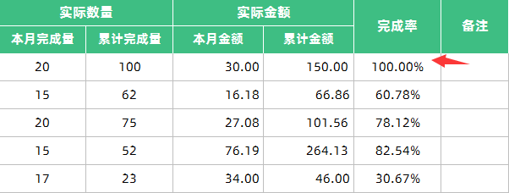

03
素材说明
无

· 请在此处输入表格使用说明问题。
1、表头数据自动统计。

